Tổng Kết
- Qua quá trình tìm hiểu thì thấy flow của các tool này tương đối giống nhau:
 | + Xử lý event và log
 | + Dùng các cách thức tựa regular expression để phân tích và thống kê log.

- Còn nhiều tính năng bên trong của các tool này liên quan đến plugin, source xử lý bên trong chưa có thời gian để tìm hiểu được.

- Em có đọc được 1 bài viết (16/12/2013) liên quan đến việc sử dụng Solr cho các tool Rsyslog, Flume, Fluentd và Logstash. Chưa tìm hiểu được về Solr nhưng có 1 hình vẽ:
 | http://blog.sematext.com/2013/12/16/video-using-solr-for-logs-with-rsyslog-flume-fluentd-and-logstash/
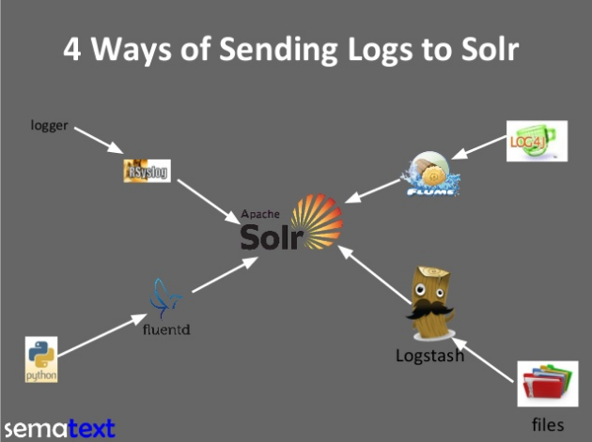
 |  | Từ đây có thể suy đoán được điểm mạnh về xử lý của các tool này:
 |  |  | - Rsyslog: thường dùng đối với logger
 |  |  | - Logstash dùng để xử lý đọc log file
 |  |  | - Flume dùng cho log4j
 |  |  | - Fluentd dùng cho các log liên quan đến python
 |  |  | …
 |  | => Cần thời gian để tìm hiểu thêm.

Grok
XỬ LÝ GIÁM SÁT LOG CỦA GROK
 | 1. Khái niệm và cách dùng
 | 2. Điểm chung của tool
 | 3. Điểm khác biệt của Grok với các tool khác
 | 4. Cách thức xử lý

 | 1. Khái niệm và cách dùng
 | 1.1. Khái niệm
 |  | - Grok là 1 filter trong logstash, dùng để phân tích văn bản (bất kỳ) và cấu trúc của các văn bản đó.
 |  | - Là cách tốt nhất trong logstash để phân tích log data (syslog, apache log, …) thành dạng data có cấu trúc => có thể query được.
 |  | - Để sử dụng được bộ lọc này cần phải cài đặt libgrok
 |  |  | https://code.google.com/p/semicomplete/wiki/Grok |  |  |  | => Chưa cài đặt được grok
 |  | - Dependencies
 |  |  | + libtokyocabinet > 1.4.6
 |  |  | + libpcre >= 7.6 |  |  |  | => Mấy cái này em chưa tìm hiểu
 |  |  | + libevent >= 1.3 (though older versions may worK)

 | 1.2. Cách dùng
 |  | a. Sử dụng grok command
 |  |  | helloworld.grok
 |  |  | program { |  |  |  | - Không cài được grok nên chưa test chạy grok command được
 |  |  | # Tell grok to run this command |  |  |  | - Link example:
 |  |  | exec "echo Hello World" |  |  |  |  | https://code.google.com/p/semicomplete/wiki/Grok

 |  |  | match {
 |  |  | # match anything
 |  |  | pattern: ".*"

 |  |  | # the reaction is what to emit on a match
 |  |  | reaction: "Got: %{@LINE}"
 |  |  | }
 |  |  | }

 |  |  | Output:
 |  |  | % grok -f helloworld.grok
 |  |  | Got: Hello World

 |  | b. Sử dụng grok trong logstash
 |  |  | - Bản chất là viết các biểu thức regular expression để xử lý nội dung log file
 |  |  |  | + Ví dụ, nội dung log file có format dạng:

 |  |  |  |  | 1999-02-19 20:59:59 Hi, Peter. What's happening? We need to talk about your TPS reports.

 |  |  |  | + Một cách viết đơn giản của grok filter:

 |  |  |  |  | filter {
 |  |  |  |  | grok {
 |  |  |  |  | type => 'innotech'
 |  |  |  |  | pattern => "%{DATE} %{TIME} Hi, %{USERNAME:name}. What's happening\? We need to talk about your %{DATA:report_type} reports."
 |  |  |  |  | add_tag => "to_%{name}"
 |  |  |  |  | }
 |  |  |  |  | }

 |  |  |  |  | >> Với pattern này, các "name" trong log sẽ được lưu vào biến %{name}, các "reports" được lưu vào biến %{report_type}
 |  |  |  |  | >> Grok này chỉ hoạt động đối với các file có input type là "innotech"
 |  |  |  |  | >> Config file đầy đủ có format dạng:

 |  |  |  |  |  | input {
 |  |  |  |  |  | file {
 |  |  |  |  |  | type => 'innotech'
 |  |  |  |  |  | path => "C:/logstash/test.log"
 |  |  |  |  |  | format => 'plain'
 |  |  |  |  |  | }
 |  |  |  |  |  | }

 |  |  |  |  |  | filter {
 |  |  |  |  |  | grok {
 |  |  |  |  |  | type => 'innotech'
 |  |  |  |  |  | pattern => "%{DATE} %{TIME} Hi, %{USERNAME:name}. What's happening\? We need to talk about your %{DATA:report_type} reports."
 |  |  |  |  |  | add_tag => "to_%{name}"
 |  |  |  |  |  | }
 |  |  |  |  |  | }
 |  |  |  |  |  | output {
 |  |  |  |  |  | file {
 |  |  |  |  |  | path => "C:/logstash/test.out"
 |  |  |  |  |  | }
 |  |  |  |  |  | }

 |  |  |  |  | => Khi có thêm log mới, file test.out sẽ thêm bản ghi tương ứng dạng:

 |  |  |  |  |  | {"message":"2013-02-20 20:59:59 Hi, AAAAAAA. What's happening? We need to talk about your XXXXX reports.\r","@timestamp":"2013-12-25T11:22:19.337Z","@version":"1","type":"innotech","host":"luvina-thanhpt","path":"C:/logstash/test.log","name":"AAAAAAA","report_type":"XXXXX","tags":["to_AAAAAAA"]}

 |  |  | - Ngoài ra grok cũng hỗ trợ rất nhiều pattern có thể dùng để phân tích log của rất nhiều ứng dụng hiện nay, tham khảo link:
 |  |  |  | https://github.com/logstash/logstash/tree/master/patterns

 | 2. Điểm chung của grok và các tool giám sát log khác
 |  | - Sử dụng các thành phần cố định trong log, xử lý chuỗi để lấy data cần thiết (regular expression)
 |  | - Đưa ra data dạng json map

 | 3. Điềm khác biệt so với các tool khác
 |  | - Có thể xử lý đồng thời nhiều loại log khác nhau (sử dụng biến type trong input và grok)
 |  | - Cách viết có vẻ đơn giản, quan trọng là viết pattern đúng

 | 4. Cách thức xử lý (logstash)

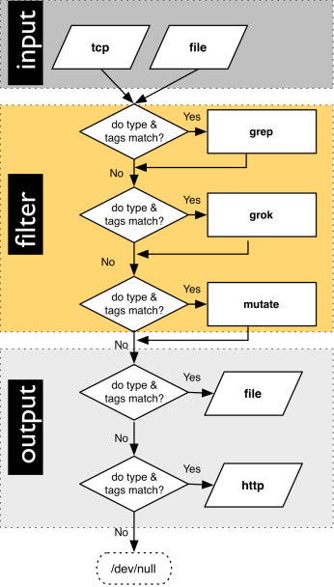

 | Tham khảo:
 |  | http://logstash.net/docs/1.3.2/
 |  | http://jpmens.net/2012/08/09/i-grok-how-to-mutate-a-file-with-logstash/

Fluentd
XỬ LÝ GIÁM SÁT LOG CỦA FLUENTD

1. Khái niệm và cách dùng
1.1. Khái niệm
 | - Fluentd là một tool (open source) dùng để thu thập event và log.
 | - Nó cho phép thu thập log từ các nguồn khác nhau và chuyển chúng thành các dạng output khác nhau 1 cách dễ dàng.

 | - Một event là: tag, time hoặc record. Trong đó:
 |  | + tag: là một chuối string
 |  | + time:
 |  | + record: là một JSON object

1.2. Cài đặt
 | B1: Download Fluentd và Ruby:
 |  | https://github.com/fluent/fluentd/downloads
 |  | http://mirrors.ibiblio.org/ruby/1.9/ruby-1.9.3-p0.tar.gz

 | B2: cài đặt môi trường
 |  | - tar zxvf fluentd-0.10.6.tar.gz
 |  | - cd fluentd-0.10.6
 |  | - ./configure
 |  | - make
 |  | - make install

 |  | - tar zxvf ruby-1.9.3-p0.tar.gz
 |  | - cd ruby-1.9.3-p0
 |  | - . / configure
 |  | - make
 |  | - make install

 | B3: Cài đặt fluentd:
 |  | - cd đến thư mục ruby-1.9.3-p0
 |  | - Chạy command:
 |  |  | + gem install fluentd
 |  |  | + fluentd -s conf
 |  |  | + fluentd -c conf/fluent.conf &

 | B4: Check cài đặt thành công
 |  | - Chạy command:
 |  |  | echo '{"json": "message"}' | fluent-cat debug.test
 |  | - Xác nhận kết quả ở màn hình console:
 |  |  | 2013-12-26 15:41:26 +0900 debug.test: {"json":"message"}
1.3. Cách dùng
 | - Cấu hình input và output plugin trong file fluent.conf
 |  | + Đối với các input plugin thì để trong cặp <source>, </source>
 |  |  | http://docs.fluentd.org/articles/input-plugin-overview
 |  | + Đối với các output plugin thì dùng <match>, </match>
 |  |  | http://docs.fluentd.org/articles/output-plugin-overview
 | - Có rất nhiều plugin không được tích hợp sẵn trong fluentd, muốn sử dụng phải cài đặt, ví dụ: mongodb, rewrite-tag-filter, …
 |  | http://fluentd.org/plugin/
 |  | Command: fluent-gem install fluent-plugin-mongo

 | - Demo cách lưu apache log vào mongodb (em làm thử cả buổi chiều nhưng chưa được):
 |  | http://docs.fluentd.org/articles/apache-to-mongodb
 |  | http://metalelf0.github.io/tools/2013/08/09/fluentd-usage-example-with-bash-and-ruby/

2. So sánh Fluentd và Logstash
2.1. Yêu cầu cài đặt
 | 2.1.1. Logstash
 |  | - Logstash là một ứng dụng JRuby, base trên các ứng dụng chạy trên JVM
 |  |  | => Chạy được trên Linux, Mac OSX và Windows
 |  | - Được đóng gói jar => cài đặt và sử dụng dễ dàng.

 | 2.1.2. Fluentd
 |  | - Fluentd là một ứng dụng Cruby, yêu cầu cài ruby 1.9.2 hoặc mới hơn.
 |  | - Chạy được trên Linux và Mac OSX, không chạy được trên Windows.

2.2. Tính năng
 | - Logstash có các thành phần hỗ trợ xử lý log: inputs, codecs, filters và outputs
 |  | + Input: data source
 |  | + Codec: dùng để chuyển đồi định dạng data input
 |  | + Filter: bộ lọc
 |  | + Ouput: config nơi mà các event, log được chuyển đến.
 | - Fluentd cũng gần tương tự, nó có inputs, outputs và 1 cơ chế phù hợp để điều hướng data giữa các destinations.
 | - Cả 2 đều có mô hình plugin => cho phép mở rộng chức năng của nó (nếu cần thiết). Đồng thời, đều có số plugin sẵn có rất phong phú.

 | - Fluentd có ít format input hơn so với Logstash, nhưng lại hỗ trợ nhiều tính năng khác: buffering, timeouts, …

2.3. Kiến trúc
 | - Kiến trúc 2 tool này khá giống nhau.

 |  |  | LOGSTASH | FLUENTD
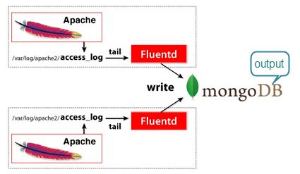

 | Tham khảo:
 |  | http://docs.fluentd.org/articles/quickstart
 |  | http://metalelf0.github.io/tools/2013/08/09/fluentd-usage-example-with-bash-and-ruby/

